C HORA HOMBRE
COSTOS POR HORA HOMBRE
PERSONAL | REMUNERACIONES | COSTO EMPRESA |  | TOTAL | DIAS TRABAJADOS | C*DIA | HORAS LABORALES | C*HORA
SEBASTINA QUINTANA | 1,866,667 | 19% | 354,667 | 2,221,333 | 50 | 44,427 | 9 | 4,936
BENJAMIN GARRIDO | 1,866,667 | 19% | 354,667 | 2,221,333 | 50 | 44,427 | 9 | 4,936
SAMUEL GAJARDO | 1,866,667 | 19% | 354,667 | 2,221,333 | 50 | 44,427 | 9 | 4,936
TOTAL | 5,600,000 |  |  | 6,664,000

TIEMPO DE TABAJO | DIAS
6 MESES | 130
3 SEMANA | 15
5 DIA | 5
TOTAL | 150

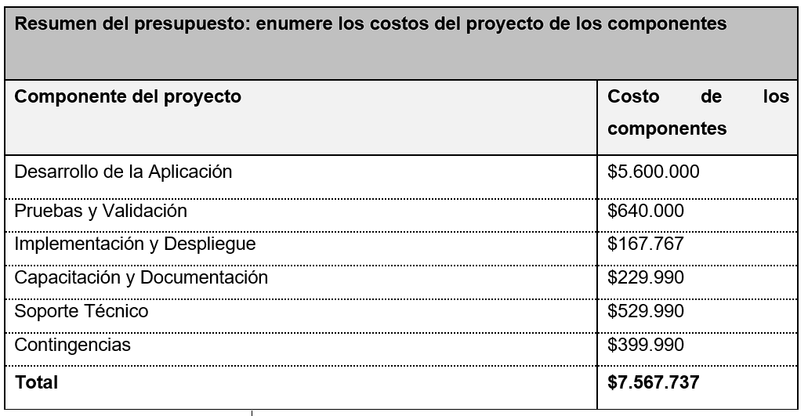

 |  |  |  |  | VAN | 1.2

 |  |  |  |  | TIR | 2.10

 |  |  |  |  | ROI | 1.10

